Περιγραφή Έργου
 | SUBLIME - SDGs Uniting Border Communities as Leaders of Inclusiveness, Mobilization and Empowerment [Ref: NDICI CHALLENGE/2023/448-265]
 | 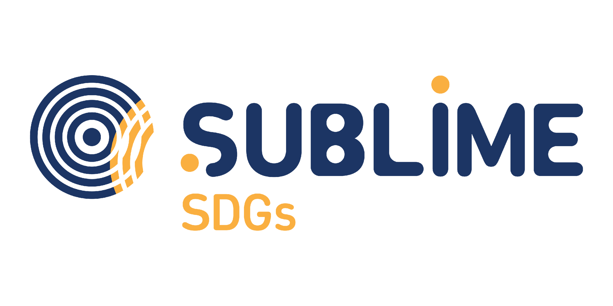
 | Βιώσιμες Κοινοτικές Δράσεις με πρωτοβουλία Γυναικών
 | Σχέδιο Επιχορηγήσεων για Δράσεις Γυναικών στο Δήμο Δυτικής Λέσβου
 | EN : In order to process your application for funding, we require you to provide us with some information about your project. Please follow the steps below.
 | GR: Προκειμένου να εξεταστεί η αίτηση χρηματοδότησης, απαιτείται η παροχή ορισμένων πληροφοριών για το Έργο σας. Παρακαλώ ακολουθείστε τα παρακάτω βήματα:

 | EN: 01. Rename this file to "[Legal Entity Name] Sublime
 | GR: 01. Αλλάξτε το όνομα αυτού του φακέλου σε "[Ονομα Νομικού Προσώπου] Sublime

 | EN:02. In this tab (Project Description), you will find some questions that will provide us with the details of your project.
 | GR:02. Σε αυτή την καρτέλα (Περιγραφή Έργου), θα βρείτε κάποιες ερωτήσεις που μας παρέχουν λεπτομέρειες για το Έργο σας.

 | EN:03. In the second tab (Project Budget), you will find questions related to your budget.
 | GR:03.Στη δεύτερη καρτέλα (Προϋπολογισμός Έργου), θα βρείτε ερωτήσεις σχετικά με τον προϋπολογισμό σας.

 | EN:04. After filling in all questions, save this file and send it to the following email address: programmatismos@mwlesvos.gr
 | GR:04.Αφού συμπληρώσετε όλες τις απαντήσεις, αποθηκεύστε αυτό το έγγραφο και στείλτε το στην ακόλουθη διευθυνση email:programmatismos@mwlesvos.gr

 | EN: 05.If you need help, more information is available in the Invitation If your question is not answered there, send an email to: programmatismos@mwlesvos.gr
 | GR:05. Αν χρειαστείτε βοήθεια, περισσότερες πληροφορίες είναι διαθέσιμες στην Πρόσκληση. Εάν εξακολουθείτε να έχετε απορίες, τότε στείλτε ένα email στο:programmatismos@mwlesvos.gr

 | Part 01: Applicant Details / Στοιχεία Αιτούντος
 | Legal Business Name and Place/ Όνομα Νομικού Προσώπου και Έδρα

 | Your answer / απάντηση

 | Legal form/ Νομική Μορφή
 | Your answer / απάντηση

 | Contacts (e-mail, phone number, etc.) / Επικοινωνία (email, τηλέφωνο, κλπ.)
 | Your answer / απάντηση

 | Part 02: Project Description / Περιγραφή Έργου

 | A. Project Description / A. Περιγραφή Έργου

 | Project title / Τίτλος Έργου
 | Your answer / απάντηση
 | EN: Provide a short description in 250 words or less, including key details such as the objective, activities, target groups (community members disengaged or unaware individuals, marginalised and underserved groups, civil society organisations, migrant organisations, faith communities, sports clubs, etc.) scope, and expected outcomes.
 | GR: Παραθέστε μια σύντομη περιγραφή μέχρι 250 λέξεις, συμπεριλαμβανομένου σημαντικών στοιχείων όπως Στόχοι, Δραστηριότητες, πεδίο δράσης/ αποδέκτες (μέλη της κοινότητας που συνήθως δεν εμπλέκονται σε δραστηριότητες ή δεν γνωρίζουν, περιθωριοποιημένα άτομα και άτομα που δεν λαμβάνουν προνόμια, φορείς της Κοινωνίας των Πολιτών, μεταναστευτικοί οργανισμοί, θρησκευτικές ομάδες, αθλητικά σωματεία κλπ), αναμενόμενα αποτελέσματα.
 | Your answer (250 words max.) /απάντηση (max. 250 λέξεις)

 | B. Project Relevance / B. Συνάφεια Έργου

 | EN: Local Relevance & Impact - How does the project address local sustainable challenges and promotes circular economy, sustainable lifestyles, and climate justice? (max. 500 words)
 | GR:Συνάφεια έργου και τοπικός αντίκτυπος
 | Πώς το Έργο αντιμετωπίζει τοπικές προκλήσεις βιωσιμότητας και προωθεί την κυκλική οικονομία,το βιώσιμο τρόπο ζωής και την κλιματική δικαιοσύνη;
 | Your answer (500 words max.) / απάντηση (max. 500 λέξεις)

 | EN: Which is the target community? How does it align with the specific needs of the target community? (max. 500 words)
 | GR: Σε ποια κοινότητα στοχεύει το Έργο; Πώς ευθυγραμμίζεται με συγκεκριμένες ανάγκες της κοινότητας στην οποία στοχεύει; (max.500 λέξεις)
 | Your answer (500 words max.) / απάντηση (max. 500 λέξεις)

 | EN: How does the project contribute in advancing gender equality and empowering women and girls as changemakers in the pursuit of sustainable solutions (max 250 words)
 | GR: Πως το έργο συνεισφέρει στην προώθηση της ισότητας των φύλων και στην ενδυνάμωση γυναικών και κοριτσιών ως φορέων αλλαγής στην επιδίωξη βιώσιμων λύσεων;
 | Your answer (250 words max.) / απάντηση (max. 250 λέξεις)
 | C. Project Implementation / Γ.Υλοποίηση Έργου

 | EN: How do you plan to implement the project? Describe the key actions, timeline, and material and human resources needed for successful implementation.(max.250 words)

 | GR: Πώς σχεδιάζετε να υλοποιήσετε το Έργο; Περιγράψτε τις δράσεις κλειδιά, το χρονοδιάγραμμα και τους υλικούς και τους ανθρώπινους πόρους που χρειάζονται για μια επιτυχή υλοποίηση. (max.250 λέξεις)
 | Your answer (250 words max.) /απάντηση (max. 250 λέξεις)

 | D. Outreach, engagement and inclusion /Δ. Εύρος δράσης, συμμετοχή/ανάμειξη και συμπερίληψη

 | EN: What tools and methodologies will the project use to engage at least 250 community members as participants? Will at least 7 women (adults and/or young people) out of 10 community members be directly involved in organizing and implementing the activities, and if so, how? (max. 300 words)

 | GR:Τι εργαλεία και μεθοδολογίες θα χρησιμοποιήσει το έργο για να προσελκύσει και να εξασφαλίσει την συμμετοχή τουλάχιστον 250 μελών της κοινότητας; Θα αναμειχθούν απευθείας τουλάχιστον 7 γυναίκες (ενήλικες) από τα 10 μέλη της κοινότητας, στην οργάνωση και υλοποίηση των δραστηριοτήτων, κι αν ναι, πώς;
 | Your answer 300 words max.) / απάντησηi (max. 300 λέξεις)

 | EN: How the proposal involves underserved and marginalised people not only as beneficiaries but also as active participants in the implementation and proposing group? How does the proposal adopt a solid gender-sensitive approach? (max. 150 words)

 | GR:Πώς η πρόταση συμπεριλαμβάνει περιθωριοποιημένα άτομα και άτομα που δεν απολαμβάνουν προνόμια, όχι μόνο ως ωφελούμενα άτομα, αποδέκτες των δράσεων αλλά και ως άτομα που συμμετέχουν ενεργά στην ομάδα σχεδιασμού και υλοποίησής τους; Η πρόταση υιοθετεί μια στιβαρή προσέγγιση που να απαντά στα ζητήματα ισότητας των φύλων; (max.150 λέξεις)
 | Your answer 150 words max.) / απάντηση (max. 150 λέξεις)

 | E. Project Capacity & Budget / E. Δυναμικότητα και Προϋπολογισμός του Έργου
 | EN: Define your project budget in the second sheet: Project Budget.
 | GR: Ορίστε τον προϋπολογισμό του έργου σαςστο δεύτερο φύλλο: Προϋπολογισμός Έργου
 | EN: List the potential ten community members - at least 70% of them women - directly engaged in the implementation of the sustainable and circular inclusive actions
 | GR: Καταγράψτε δέκα πιθανά μέλη της κοινότητας-τουλάχιστον 70% γυναίκες- που θα αναμειχθούν απευθείας και θα διαμορφώσουν την υλοποίηση των δράσεων
 | First Name / Year of birth / Living place
 | ΟΝΟΜΑΤΕΠΩΝΥΜΟ/ ΕΤΟΣ ΓΕΝΝΗΣΕΩΣ/ ΤΟΠΟΣ ΔΙΑΜΟΝΗΣ
1
2
3
4
5
6
7
8
9
10

 | F. Has the proposing organization already received funding in the DEAR program (2022 call), directly and/or indirectly?
 | F. Έχετε (ως νομκό πρόσωπο) λάβει ήδη χρηματοδότηση μέσω του προγράμματος DEAR (ΠΡΟΣΚΛΗΣΗ του 2022), άμεσα και/ή έμμεσα;
...

